入厩届(記入例)
（記入例）
＜馬事公苑 入厩届＞ |  |  |  |  |  |  |  |  |  |  | 競技会・講習会名： |  | JRAホースショー |  |  |  |  |  |  | 受付番号

フリガナ 馬名 | 年齢 | 性別 | 本苑への 入厩 | 前回の入厩年月日 |  |  |  |  |  |  | 馬インフルエンザ予防接種歴 |  |  |  |  |  |  |  |  |  | 入厩予定 日時 | 退厩予定 日時
 |  |  |  | （ 大会名 ） |  |  |  |  |  |  | 2023年以降に初めてJRA馬事公苑へ入厩する馬は全接種歴を記入してください。 2023年以降に入厩歴があり、この入厩届を提出したことのある馬は前回入厩した年からの接種歴のみ記入してください。
ウマオ | 10 | セン | 新入厩 | 20 |  | 年 |  | 月 |  | 日 | 年（西暦） | 2016 |  |  |  | 2017 |  | 2018 |  | 2019 | 5/2 9:00 | 5/5 17:00
 |  |  |  |  |  |  |  |  |  |  | 日付 | 2024-02-26 | 2024-03-31 | 2024-06-23 | 2024-11-19 | 2024-05-24 | 2024-11-17 | 2024-06-12 | 2024-11-08 | 2024-05-17
 |  |  |  |  |  |  |  |  |  |  | 年（西暦） |  | 2020 |  | 2021 |  | 2022 |  | 2023
 |  |  |  |  |  |  |  |  |  |  | 日付 | 2024-11-16 | 2024-05-16 | 2024-11-08 | 2024-05-12 | 2024-11-08 | 2024-05-11 | 2024-11-05 | 2024-05-04 | 2024-11-08
ウマタロウ | 14 | セン | 再入厩 | 20 | 23 | 年 | 12 | 月 | 8 | 日 | 年（西暦） | 2023 |  |  |  |  |  |  |  |  | 5/2 9:00 | 5/5 17:00
 |  |  |  | JRAジャパンブリーディングホースショー |  |  |  |  |  |  | 日付 | 2024-05-04 | 2024-11-08
再入厩はコチラの年以降の接種歴のみ記入
 |  |  |  |  |  |  |  |  |  |  | 年（西暦）
 |  |  |  |  |  |  |  |  |  |  | 日付
 |  |  |  | 20 |  | 年 |  | 月 |  | 日 | 年（西暦）
 |  |  |  |  |  |  |  |  |  |  | 日付
 |  |  |  |  |  |  |  |  |  |  | 年（西暦）
 |  |  |  |  |  |  |  |  |  |  | 日付
 |  |  |  | 20 |  | 年 |  | 月 |  | 日 | 年（西暦）
 |  |  |  |  |  |  |  |  |  |  | 日付
 |  |  |  |  |  |  |  |  |  |  | 年（西暦）
 |  |  |  |  |  |  |  |  |  |  | 日付
 |  |  |  | 20 |  | 年 |  | 月 |  | 日 | 年（西暦）
 |  |  |  |  |  |  |  |  |  |  | 日付
 |  |  |  |  |  |  |  |  |  |  | 年（西暦）
 |  |  |  |  |  |  |  |  |  |  | 日付
 |  |  |  | 20 |  | 年 |  | 月 |  | 日 | 年（西暦）
 |  |  |  |  |  |  |  |  |  |  | 日付
 |  |  |  |  |  |  |  |  |  |  | 年（西暦）
 |  |  |  |  |  |  |  |  |  |  | 日付

申請日 |  | 20 | 20 | 24 | 年 | 4 | 月 | 1 | 日 |  | 所属団体名 |  |  |  | ○○大学馬術部
申請者（フリガナ） |  |  | 馬 次郎（ウマ ジロウ） |  |  |  |  |  |  |  | TEL |  |  |  | 090-○○○○-○○××

 |  |  |  |  |  |  |  |  |  |  |  |  |  |  |  |  |  | 日 本 中 央 競 馬 会 殿

入厩届 (1)
＜馬事公苑 入厩届＞ |  |  |  |  |  |  |  |  |  |  | 競技会・講習会名： | 第76回全日本障害馬術大会2024 PartⅠ |  | 受付番号

【注意】※必ずお読みください
◆令和 6 年度の「公益社団法人日本馬術連盟 馬インフルエンザ予防接種実施要領」
および「JRA 馬事公苑入厩要件」どちらかを満たした接種歴であること
表の下部↓に双方の入厩条件（画像）あり、参照のこと
◆必ず基礎接種歴がわかる日付から記載すること
◆基礎接種完了後、半年または1年に一度、継続的に補強接種を完了していること
◆申込時点で規定のワクチン接種が完了していない場合、予定日を記入しておき、
必ず接種を完了すること
フリガナ 馬名 | 年齢 | 性別 | 本苑への 入厩 | 前回の入厩年月日 |  |  |  |  |  |  | 馬インフルエンザ予防接種歴 |  |  |  | 入厩予定 日時 | 退厩予定 日時
 |  |  |  | （ 大会名 ） |  |  |  |  |  |  | 2023年以降に初めてJRA馬事公苑へ入厩する馬は全接種歴を記入してください。 2023年以降に入厩歴があり、この入厩届を提出したことのある馬は前回入厩した年からの接種歴のみ 記入してください。
 |  |  |  | 20 |  | 年 |  | 月 |  | 日 | 年（西暦） |  |  |  | 日程（選ぶ） | 11/24（日）
 |  |  |  |  |  |  |  |  |  |  | 日付
 |  |  |  |  |  |  |  |  |  |  | 年（西暦） |  |  |  | 時間（選ぶ） | 時間（選ぶ）
 |  |  |  |  |  |  |  |  |  |  | 日付
 |  |  |  | 20 |  | 年 |  | 月 |  | 日 | 年（西暦） |  |  |  | 日程（選ぶ） | 11/24（日）
 |  |  |  |  |  |  |  |  |  |  | 日付
 |  |  |  |  |  |  |  |  |  |  | 年（西暦） |  |  |  | 時間（選ぶ） | 時間（選ぶ）
 |  |  |  |  |  |  |  |  |  |  | 日付
 |  |  |  | 20 |  | 年 |  | 月 |  | 日 | 年（西暦） |  |  |  | 日程（選ぶ） | 11/24（日）
 |  |  |  |  |  |  |  |  |  |  | 日付
 |  |  |  |  |  |  |  |  |  |  | 年（西暦） |  |  |  | 時間（選ぶ） | 時間（選ぶ）
 |  |  |  |  |  |  |  |  |  |  | 日付
 |  |  |  | 20 |  | 年 |  | 月 |  | 日 | 年（西暦） |  |  |  | 日程（選ぶ） | 11/24（日）
 |  |  |  |  |  |  |  |  |  |  | 日付
 |  |  |  |  |  |  |  |  |  |  | 年（西暦） |  |  |  | 時間（選ぶ） | 時間（選ぶ）
 |  |  |  |  |  |  |  |  |  |  | 日付
 |  |  |  | 20 |  | 年 |  | 月 |  | 日 | 年（西暦） |  |  |  | 日程（選ぶ） | 11/24（日）
 |  |  |  |  |  |  |  |  |  |  | 日付
 |  |  |  |  |  |  |  |  |  |  | 年（西暦） |  |  |  | 時間（選ぶ） | 時間（選ぶ）
 |  |  |  |  |  |  |  |  |  |  | 日付
 |  |  |  | 20 |  | 年 |  | 月 |  | 日 | 年（西暦） |  |  |  | 日程（選ぶ） | 11/24（日）
 |  |  |  |  |  |  |  |  |  |  | 日付
 |  |  |  |  |  |  |  |  |  |  | 年（西暦） |  |  |  | 時間（選ぶ） | 時間（選ぶ）
 |  |  |  |  |  |  |  |  |  |  | 日付

申請日 |  | 20 | 20 |  | 年 |  | 月 |  | 日 |  | 所属団体名
申請者（フリガナ） |  |  |  |  |  |  |  |  |  |  | 電話番号

 |  |  |  |  |  |  |  |  |  |  |  |  | 日 本 中 央 競 馬 会 殿

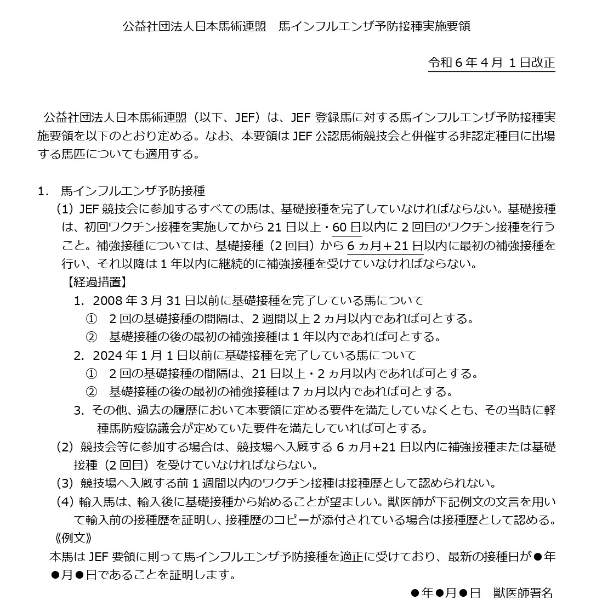
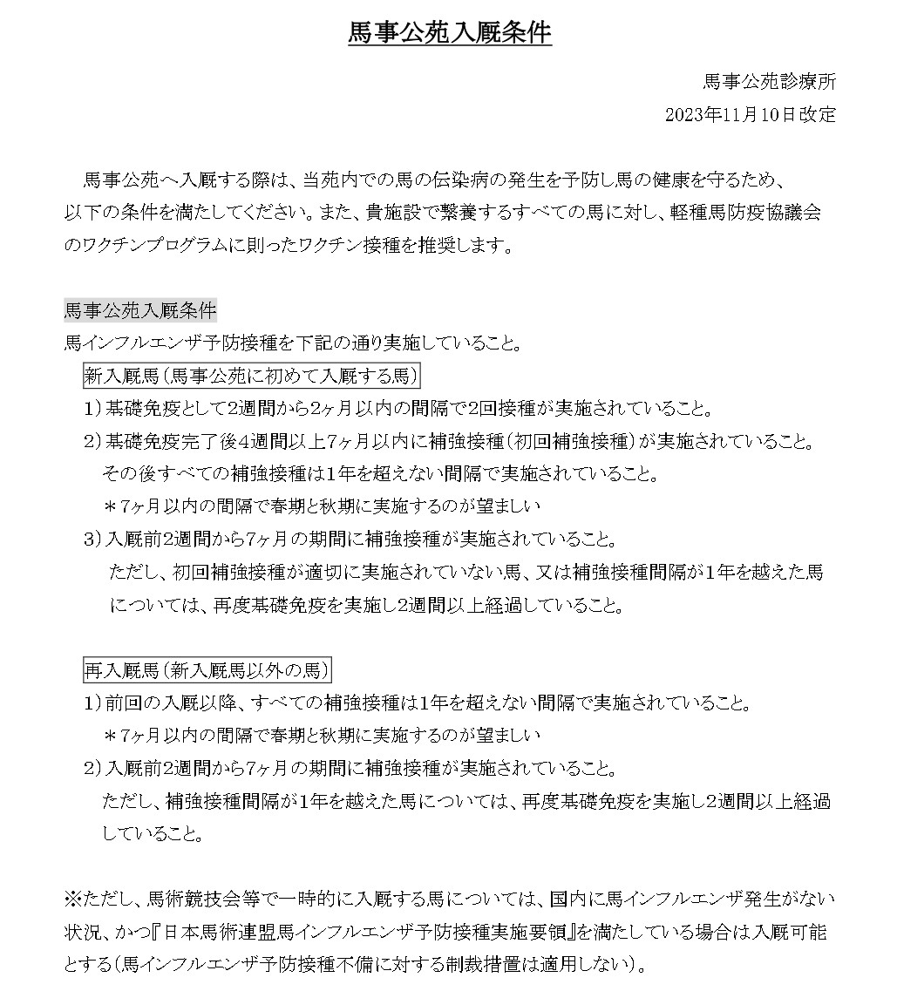

入厩届 (2)
＜馬事公苑 入厩届＞ |  |  |  |  |  |  |  |  |  |  | 競技会・講習会名： | 第76回全日本障害馬術大会2024 PartⅠ |  | 受付番号

【注意】※必ずお読みください
◆令和 6 年度の「公益社団法人日本馬術連盟 馬インフルエンザ予防接種実施要領」
および「JRA 馬事公苑入厩要件」どちらかを満たした接種歴であること
表の下部↓に双方の入厩条件（画像）あり、参照のこと
◆必ず基礎接種歴がわかる日付から記載すること
◆基礎接種完了後、半年または1年に一度、継続的に補強接種を完了していること
◆申込時点で規定のワクチン接種が完了していない場合、予定日を記入しておき、
必ず接種を完了すること
フリガナ 馬名 | 年齢 | 性別 | 本苑への 入厩 | 前回の入厩年月日 |  |  |  |  |  |  | 馬インフルエンザ予防接種歴 |  |  |  | 入厩予定 日時 | 退厩予定 日時
 |  |  |  | （ 大会名 ） |  |  |  |  |  |  | 2023年以降に初めてJRA馬事公苑へ入厩する馬は全接種歴を記入してください。 2023年以降に入厩歴があり、この入厩届を提出したことのある馬は前回入厩した年からの接種歴のみ 記入してください。
 |  |  |  | 20 |  | 年 |  | 月 |  | 日 | 年（西暦） |  |  |  | 日程（選ぶ） | 11/24（日）
 |  |  |  |  |  |  |  |  |  |  | 日付
 |  |  |  |  |  |  |  |  |  |  | 年（西暦） |  |  |  | 時間（選ぶ） | 時間（選ぶ）
 |  |  |  |  |  |  |  |  |  |  | 日付
 |  |  |  | 20 |  | 年 |  | 月 |  | 日 | 年（西暦） |  |  |  | 日程（選ぶ） | 11/24（日）
 |  |  |  |  |  |  |  |  |  |  | 日付
 |  |  |  |  |  |  |  |  |  |  | 年（西暦） |  |  |  | 時間（選ぶ） | 時間（選ぶ）
 |  |  |  |  |  |  |  |  |  |  | 日付
 |  |  |  | 20 |  | 年 |  | 月 |  | 日 | 年（西暦） |  |  |  | 日程（選ぶ） | 11/24（日）
 |  |  |  |  |  |  |  |  |  |  | 日付
 |  |  |  |  |  |  |  |  |  |  | 年（西暦） |  |  |  | 時間（選ぶ） | 時間（選ぶ）
 |  |  |  |  |  |  |  |  |  |  | 日付
 |  |  |  | 20 |  | 年 |  | 月 |  | 日 | 年（西暦） |  |  |  | 日程（選ぶ） | 11/24（日）
 |  |  |  |  |  |  |  |  |  |  | 日付
 |  |  |  |  |  |  |  |  |  |  | 年（西暦） |  |  |  | 時間（選ぶ） | 時間（選ぶ）
 |  |  |  |  |  |  |  |  |  |  | 日付
 |  |  |  | 20 |  | 年 |  | 月 |  | 日 | 年（西暦） |  |  |  | 日程（選ぶ） | 11/24（日）
 |  |  |  |  |  |  |  |  |  |  | 日付
 |  |  |  |  |  |  |  |  |  |  | 年（西暦） |  |  |  | 時間（選ぶ） | 時間（選ぶ）
 |  |  |  |  |  |  |  |  |  |  | 日付
 |  |  |  | 20 |  | 年 |  | 月 |  | 日 | 年（西暦） |  |  |  | 日程（選ぶ） | 11/24（日）
 |  |  |  |  |  |  |  |  |  |  | 日付
 |  |  |  |  |  |  |  |  |  |  | 年（西暦） |  |  |  | 時間（選ぶ） | 時間（選ぶ）
 |  |  |  |  |  |  |  |  |  |  | 日付

申請日 |  | 20 | 20 |  | 年 |  | 月 |  | 日 |  | 所属団体名
申請者（フリガナ） |  |  |  |  |  |  |  |  |  |  | 電話番号

 |  |  |  |  |  |  |  |  |  |  |  |  | 日 本 中 央 競 馬 会 殿

入厩届 (3)
＜馬事公苑 入厩届＞ |  |  |  |  |  |  |  |  |  |  | 競技会・講習会名： | 第76回全日本障害馬術大会2024 PartⅠ |  | 受付番号

【注意】※必ずお読みください
◆令和 6 年度の「公益社団法人日本馬術連盟 馬インフルエンザ予防接種実施要領」
および「JRA 馬事公苑入厩要件」どちらかを満たした接種歴であること
表の下部↓に双方の入厩条件（画像）あり、参照のこと
◆必ず基礎接種歴がわかる日付から記載すること
◆基礎接種完了後、半年または1年に一度、継続的に補強接種を完了していること
◆申込時点で規定のワクチン接種が完了していない場合、予定日を記入しておき、
必ず接種を完了すること
フリガナ 馬名 | 年齢 | 性別 | 本苑への 入厩 | 前回の入厩年月日 |  |  |  |  |  |  | 馬インフルエンザ予防接種歴 |  |  |  | 入厩予定 日時 | 退厩予定 日時
 |  |  |  | （ 大会名 ） |  |  |  |  |  |  | 2023年以降に初めてJRA馬事公苑へ入厩する馬は全接種歴を記入してください。 2023年以降に入厩歴があり、この入厩届を提出したことのある馬は前回入厩した年からの接種歴のみ 記入してください。
 |  |  |  | 20 |  | 年 |  | 月 |  | 日 | 年（西暦） |  |  |  | 日程（選ぶ） | 11/24（日）
 |  |  |  |  |  |  |  |  |  |  | 日付
 |  |  |  |  |  |  |  |  |  |  | 年（西暦） |  |  |  | 時間（選ぶ） | 時間（選ぶ）
 |  |  |  |  |  |  |  |  |  |  | 日付
 |  |  |  | 20 |  | 年 |  | 月 |  | 日 | 年（西暦） |  |  |  | 日程（選ぶ） | 11/24（日）
 |  |  |  |  |  |  |  |  |  |  | 日付
 |  |  |  |  |  |  |  |  |  |  | 年（西暦） |  |  |  | 時間（選ぶ） | 時間（選ぶ）
 |  |  |  |  |  |  |  |  |  |  | 日付
 |  |  |  | 20 |  | 年 |  | 月 |  | 日 | 年（西暦） |  |  |  | 日程（選ぶ） | 11/24（日）
 |  |  |  |  |  |  |  |  |  |  | 日付
 |  |  |  |  |  |  |  |  |  |  | 年（西暦） |  |  |  | 時間（選ぶ） | 時間（選ぶ）
 |  |  |  |  |  |  |  |  |  |  | 日付
 |  |  |  | 20 |  | 年 |  | 月 |  | 日 | 年（西暦） |  |  |  | 日程（選ぶ） | 11/24（日）
 |  |  |  |  |  |  |  |  |  |  | 日付
 |  |  |  |  |  |  |  |  |  |  | 年（西暦） |  |  |  | 時間（選ぶ） | 時間（選ぶ）
 |  |  |  |  |  |  |  |  |  |  | 日付
 |  |  |  | 20 |  | 年 |  | 月 |  | 日 | 年（西暦） |  |  |  | 日程（選ぶ） | 11/24（日）
 |  |  |  |  |  |  |  |  |  |  | 日付
 |  |  |  |  |  |  |  |  |  |  | 年（西暦） |  |  |  | 時間（選ぶ） | 時間（選ぶ）
 |  |  |  |  |  |  |  |  |  |  | 日付
 |  |  |  | 20 |  | 年 |  | 月 |  | 日 | 年（西暦） |  |  |  | 日程（選ぶ） | 11/24（日）
 |  |  |  |  |  |  |  |  |  |  | 日付
 |  |  |  |  |  |  |  |  |  |  | 年（西暦） |  |  |  | 時間（選ぶ） | 時間（選ぶ）
 |  |  |  |  |  |  |  |  |  |  | 日付

申請日 |  | 20 | 20 |  | 年 |  | 月 |  | 日 |  | 所属団体名
申請者（フリガナ） |  |  |  |  |  |  |  |  |  |  | 電話番号

 |  |  |  |  |  |  |  |  |  |  |  |  | 日 本 中 央 競 馬 会 殿

入厩届 (4)
＜馬事公苑 入厩届＞ |  |  |  |  |  |  |  |  |  |  | 競技会・講習会名： | 第76回全日本障害馬術大会2024 PartⅠ |  | 受付番号

【注意】※必ずお読みください
◆令和 6 年度の「公益社団法人日本馬術連盟 馬インフルエンザ予防接種実施要領」
および「JRA 馬事公苑入厩要件」どちらかを満たした接種歴であること
表の下部↓に双方の入厩条件（画像）あり、参照のこと
◆必ず基礎接種歴がわかる日付から記載すること
◆基礎接種完了後、半年または1年に一度、継続的に補強接種を完了していること
◆申込時点で規定のワクチン接種が完了していない場合、予定日を記入しておき、
必ず接種を完了すること
フリガナ 馬名 | 年齢 | 性別 | 本苑への 入厩 | 前回の入厩年月日 |  |  |  |  |  |  | 馬インフルエンザ予防接種歴 |  |  |  | 入厩予定 日時 | 退厩予定 日時
 |  |  |  | （ 大会名 ） |  |  |  |  |  |  | 2023年以降に初めてJRA馬事公苑へ入厩する馬は全接種歴を記入してください。 2023年以降に入厩歴があり、この入厩届を提出したことのある馬は前回入厩した年からの接種歴のみ 記入してください。
 |  |  |  | 20 |  | 年 |  | 月 |  | 日 | 年（西暦） |  |  |  | 日程（選ぶ） | 11/24（日）
 |  |  |  |  |  |  |  |  |  |  | 日付
 |  |  |  |  |  |  |  |  |  |  | 年（西暦） |  |  |  | 時間（選ぶ） | 時間（選ぶ）
 |  |  |  |  |  |  |  |  |  |  | 日付
 |  |  |  | 20 |  | 年 |  | 月 |  | 日 | 年（西暦） |  |  |  | 日程（選ぶ） | 11/24（日）
 |  |  |  |  |  |  |  |  |  |  | 日付
 |  |  |  |  |  |  |  |  |  |  | 年（西暦） |  |  |  | 時間（選ぶ） | 時間（選ぶ）
 |  |  |  |  |  |  |  |  |  |  | 日付
 |  |  |  | 20 |  | 年 |  | 月 |  | 日 | 年（西暦） |  |  |  | 日程（選ぶ） | 11/24（日）
 |  |  |  |  |  |  |  |  |  |  | 日付
 |  |  |  |  |  |  |  |  |  |  | 年（西暦） |  |  |  | 時間（選ぶ） | 時間（選ぶ）
 |  |  |  |  |  |  |  |  |  |  | 日付
 |  |  |  | 20 |  | 年 |  | 月 |  | 日 | 年（西暦） |  |  |  | 日程（選ぶ） | 11/24（日）
 |  |  |  |  |  |  |  |  |  |  | 日付
 |  |  |  |  |  |  |  |  |  |  | 年（西暦） |  |  |  | 時間（選ぶ） | 時間（選ぶ）
 |  |  |  |  |  |  |  |  |  |  | 日付
 |  |  |  | 20 |  | 年 |  | 月 |  | 日 | 年（西暦） |  |  |  | 日程（選ぶ） | 11/24（日）
 |  |  |  |  |  |  |  |  |  |  | 日付
 |  |  |  |  |  |  |  |  |  |  | 年（西暦） |  |  |  | 時間（選ぶ） | 時間（選ぶ）
 |  |  |  |  |  |  |  |  |  |  | 日付
 |  |  |  | 20 |  | 年 |  | 月 |  | 日 | 年（西暦） |  |  |  | 日程（選ぶ） | 11/24（日）
 |  |  |  |  |  |  |  |  |  |  | 日付
 |  |  |  |  |  |  |  |  |  |  | 年（西暦） |  |  |  | 時間（選ぶ） | 時間（選ぶ）
 |  |  |  |  |  |  |  |  |  |  | 日付

申請日 |  | 20 | 20 |  | 年 |  | 月 |  | 日 |  | 所属団体名
申請者（フリガナ） |  |  |  |  |  |  |  |  |  |  | 電話番号

 |  |  |  |  |  |  |  |  |  |  |  |  | 日 本 中 央 競 馬 会 殿

入厩届 (5)
＜馬事公苑 入厩届＞ |  |  |  |  |  |  |  |  |  |  | 競技会・講習会名： | 第76回全日本障害馬術大会2024 PartⅠ |  | 受付番号

【注意】※必ずお読みください
◆令和 6 年度の「公益社団法人日本馬術連盟 馬インフルエンザ予防接種実施要領」
および「JRA 馬事公苑入厩要件」どちらかを満たした接種歴であること
表の下部↓に双方の入厩条件（画像）あり、参照のこと
◆必ず基礎接種歴がわかる日付から記載すること
◆基礎接種完了後、半年または1年に一度、継続的に補強接種を完了していること
◆申込時点で規定のワクチン接種が完了していない場合、予定日を記入しておき、
必ず接種を完了すること
フリガナ 馬名 | 年齢 | 性別 | 本苑への 入厩 | 前回の入厩年月日 |  |  |  |  |  |  | 馬インフルエンザ予防接種歴 |  |  |  | 入厩予定 日時 | 退厩予定 日時
 |  |  |  | （ 大会名 ） |  |  |  |  |  |  | 2023年以降に初めてJRA馬事公苑へ入厩する馬は全接種歴を記入してください。 2023年以降に入厩歴があり、この入厩届を提出したことのある馬は前回入厩した年からの接種歴のみ 記入してください。
 |  |  |  | 20 |  | 年 |  | 月 |  | 日 | 年（西暦） |  |  |  | 日程（選ぶ） | 11/24（日）
 |  |  |  |  |  |  |  |  |  |  | 日付
 |  |  |  |  |  |  |  |  |  |  | 年（西暦） |  |  |  | 時間（選ぶ） | 時間（選ぶ）
 |  |  |  |  |  |  |  |  |  |  | 日付
 |  |  |  | 20 |  | 年 |  | 月 |  | 日 | 年（西暦） |  |  |  | 日程（選ぶ） | 11/24（日）
 |  |  |  |  |  |  |  |  |  |  | 日付
 |  |  |  |  |  |  |  |  |  |  | 年（西暦） |  |  |  | 時間（選ぶ） | 時間（選ぶ）
 |  |  |  |  |  |  |  |  |  |  | 日付
 |  |  |  | 20 |  | 年 |  | 月 |  | 日 | 年（西暦） |  |  |  | 日程（選ぶ） | 11/24（日）
 |  |  |  |  |  |  |  |  |  |  | 日付
 |  |  |  |  |  |  |  |  |  |  | 年（西暦） |  |  |  | 時間（選ぶ） | 時間（選ぶ）
 |  |  |  |  |  |  |  |  |  |  | 日付
 |  |  |  | 20 |  | 年 |  | 月 |  | 日 | 年（西暦） |  |  |  | 日程（選ぶ） | 11/24（日）
 |  |  |  |  |  |  |  |  |  |  | 日付
 |  |  |  |  |  |  |  |  |  |  | 年（西暦） |  |  |  | 時間（選ぶ） | 時間（選ぶ）
 |  |  |  |  |  |  |  |  |  |  | 日付
 |  |  |  | 20 |  | 年 |  | 月 |  | 日 | 年（西暦） |  |  |  | 日程（選ぶ） | 11/24（日）
 |  |  |  |  |  |  |  |  |  |  | 日付
 |  |  |  |  |  |  |  |  |  |  | 年（西暦） |  |  |  | 時間（選ぶ） | 時間（選ぶ）
 |  |  |  |  |  |  |  |  |  |  | 日付
 |  |  |  | 20 |  | 年 |  | 月 |  | 日 | 年（西暦） |  |  |  | 日程（選ぶ） | 11/24（日）
 |  |  |  |  |  |  |  |  |  |  | 日付
 |  |  |  |  |  |  |  |  |  |  | 年（西暦） |  |  |  | 時間（選ぶ） | 時間（選ぶ）
 |  |  |  |  |  |  |  |  |  |  | 日付

申請日 |  | 20 | 20 |  | 年 |  | 月 |  | 日 |  | 所属団体名
申請者（フリガナ） |  |  |  |  |  |  |  |  |  |  | 電話番号

 |  |  |  |  |  |  |  |  |  |  |  |  | 日 本 中 央 競 馬 会 殿

